Sheet
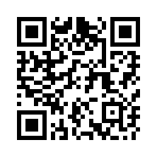
編機調整報告書
カメラ起動用QRコード

 | 2025年11月1次

 | 25DKL031

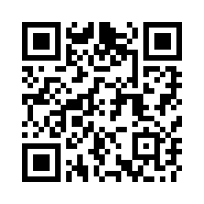
編機調整報告書
カメラ起動用QRコード

 | 2025年11月1次

 | 25DKL032

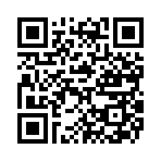
編機調整報告書
カメラ起動用QRコード

 | 2025年11月1次

 | 25DKL033

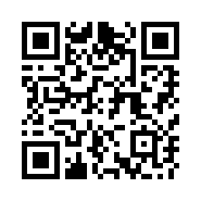
編機調整報告書
カメラ起動用QRコード

 | 2025年11月1次

 | 25DKL034

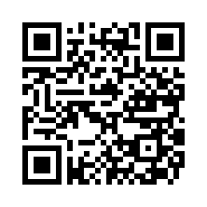
編機調整報告書
カメラ起動用QRコード

 | 2025年11月1次

 | 25SKL101

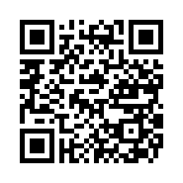
編機調整報告書
カメラ起動用QRコード

 | 2025年11月1次

 | 25SKL102


編機調整報告書
カメラ起動用QRコード

 | 2025年11月1次

 | 25SKL103

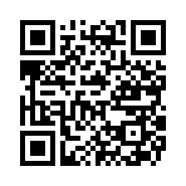
編機調整報告書
カメラ起動用QRコード

 | 2025年11月1次

 | 25SKL104

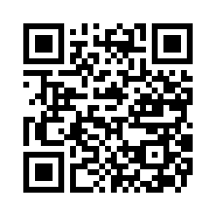
編機調整報告書
カメラ起動用QRコード

 | 2025年11月2次

 | 25DKL001

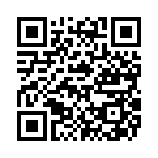
編機調整報告書
カメラ起動用QRコード

 | 2025年11月2次

 | 25DKL002

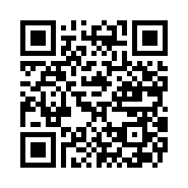
編機調整報告書
カメラ起動用QRコード

 | 2025年11月2次

 | 25DKL003

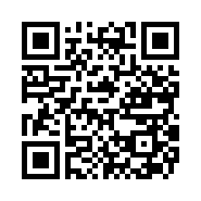
編機調整報告書
カメラ起動用QRコード

 | 2025年11月2次

 | 25DKL004

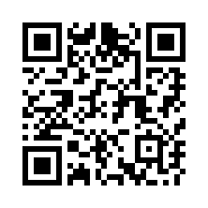
編機調整報告書
カメラ起動用QRコード

 | 2025年11月2次

 | 25DKL005

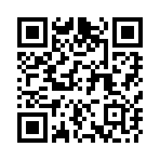
編機調整報告書
カメラ起動用QRコード

 | 2025年11月2次

 | 25DKL035

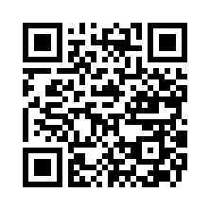
編機調整報告書
カメラ起動用QRコード

 | 2025年11月2次

 | 25DKL036

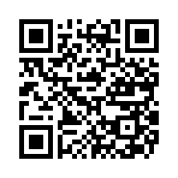
編機調整報告書
カメラ起動用QRコード

 | 2025年11月2次

 | 25SKL105

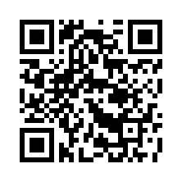
編機調整報告書
カメラ起動用QRコード

 | 2025年11月2次

 | 25SKL106

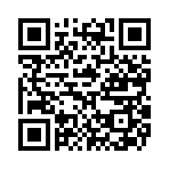
編機調整報告書
カメラ起動用QRコード

 | 2025年11月2次

 | 25SKL107

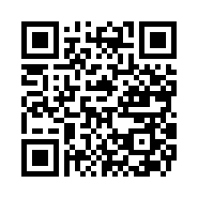
編機調整報告書
カメラ起動用QRコード

 | 2025年11月2次

 | 25SKL108

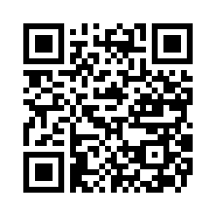
編機調整報告書
カメラ起動用QRコード

 | 2025年11月3次

 | 25DKL021

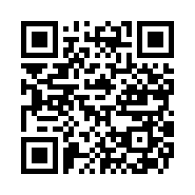
編機調整報告書
カメラ起動用QRコード

 | 2025年11月3次

 | 25DKL022

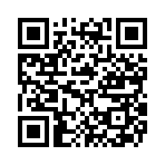
編機調整報告書
カメラ起動用QRコード

 | 2025年11月3次

 | 25DKL023

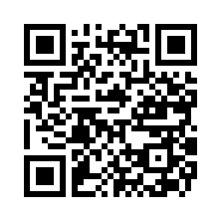
編機調整報告書
カメラ起動用QRコード

 | 2025年11月3次

 | 25DKL024

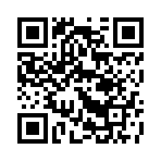
編機調整報告書
カメラ起動用QRコード

 | 2025年11月3次

 | 25DKL025

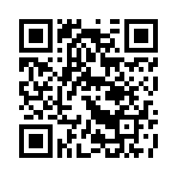
編機調整報告書
カメラ起動用QRコード

 | 2025年11月3次

 | 25SKL109

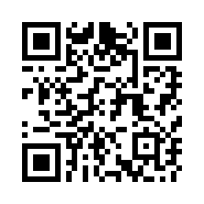
編機調整報告書
カメラ起動用QRコード

 | 2025年11月3次

 | 25SKL110

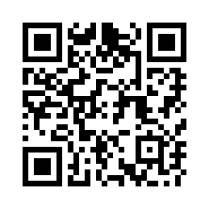
編機調整報告書
カメラ起動用QRコード

 | 2025年11月3次

 | 25SKL113

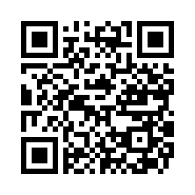
編機調整報告書
カメラ起動用QRコード

 | 2025年11月3次

 | 25SKL114


編機調整報告書
カメラ起動用QRコード

 | 2025年11月3次

 | 25SKL117

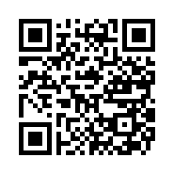
編機調整報告書
カメラ起動用QRコード

 | 2025年11月3次

 | 25SKL118

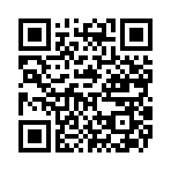
編機調整報告書
カメラ起動用QRコード

 | 2025年11月4次

 | 25DKL006


編機調整報告書
カメラ起動用QRコード

 | 2025年11月4次

 | 25DKL007

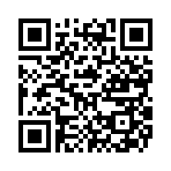
編機調整報告書
カメラ起動用QRコード

 | 2025年11月4次

 | 25DKL008

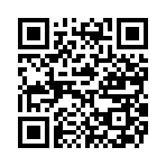
編機調整報告書
カメラ起動用QRコード

 | 2025年11月4次

 | 25DKL009

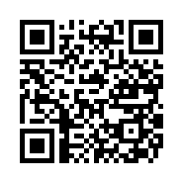
編機調整報告書
カメラ起動用QRコード

 | 2025年11月4次

 | 25DKL010

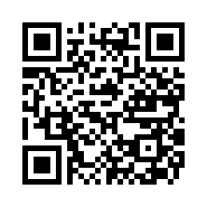
編機調整報告書
カメラ起動用QRコード

 | 2025年11月4次

 | 25DKL037

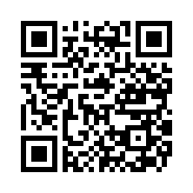
編機調整報告書
カメラ起動用QRコード

 | 2025年11月4次

 | 25DKL038

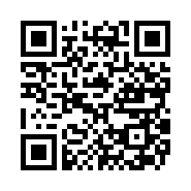
編機調整報告書
カメラ起動用QRコード

 | 2025年11月4次

 | 25DKL039

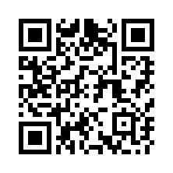
編機調整報告書
カメラ起動用QRコード

 | 2025年11月4次

 | 25DKL040

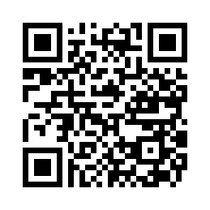
編機調整報告書
カメラ起動用QRコード

 | 2025年11月4次

 | 25DKL041

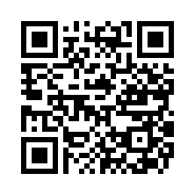
編機調整報告書
カメラ起動用QRコード

 | 2025年11月4次

 | 25DKL042

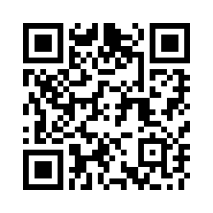
編機調整報告書
カメラ起動用QRコード

 | 2025年11月4次

 | 25DKL043

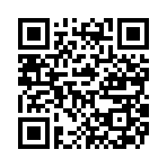
編機調整報告書
カメラ起動用QRコード

 | 2025年11月5次

 | 25DKL026

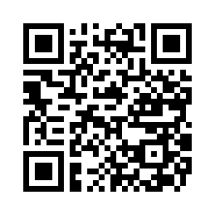
編機調整報告書
カメラ起動用QRコード

 | 2025年11月5次

 | 25DKL027

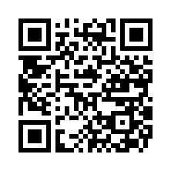
編機調整報告書
カメラ起動用QRコード

 | 2025年11月5次

 | 25DKL028

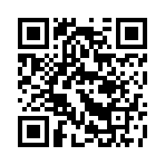
編機調整報告書
カメラ起動用QRコード

 | 2025年11月5次

 | 25DKL029

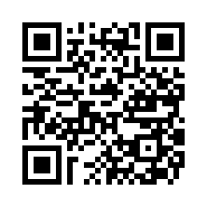
編機調整報告書
カメラ起動用QRコード

 | 2025年11月5次

 | 25DKL030


編機調整報告書
カメラ起動用QRコード

 | 2025年11月5次

 | 25DKL044


編機調整報告書
カメラ起動用QRコード

 | 2025年11月5次

 | 25DKL045

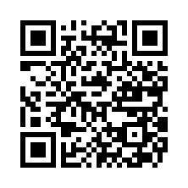
編機調整報告書
カメラ起動用QRコード

 | 2025年11月5次

 | 25DKL048

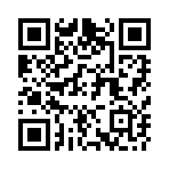
編機調整報告書
カメラ起動用QRコード

 | 2025年11月5次

 | 25SKL115

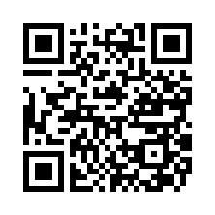
編機調整報告書
カメラ起動用QRコード

 | 2025年11月5次

 | 25SKL116

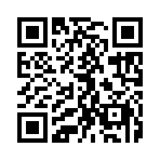
編機調整報告書
カメラ起動用QRコード

 | 2025年11月6次

 | 25DKL011

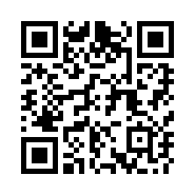
編機調整報告書
カメラ起動用QRコード

 | 2025年11月6次

 | 25DKL012

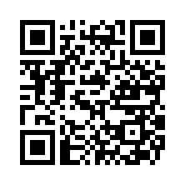
編機調整報告書
カメラ起動用QRコード

 | 2025年11月6次

 | 25DKL013


編機調整報告書
カメラ起動用QRコード

 | 2025年11月6次

 | 25DKL014


編機調整報告書
カメラ起動用QRコード

 | 2025年11月6次

 | 25DKL015


編機調整報告書
カメラ起動用QRコード

 | 2025年11月6次

 | 25DKL046


編機調整報告書
カメラ起動用QRコード

 | 2025年11月6次

 | 25DKL047


編機調整報告書
カメラ起動用QRコード

 | 2025年11月6次

 | 25SKL121


編機調整報告書
カメラ起動用QRコード

 | 2025年11月6次

 | 25SKL122


編機調整報告書
カメラ起動用QRコード

 | 2025年11月7次

 | 25DKL016


編機調整報告書
カメラ起動用QRコード

 | 2025年11月7次

 | 25DKL017


編機調整報告書
カメラ起動用QRコード

 | 2025年11月7次

 | 25DKL018


編機調整報告書
カメラ起動用QRコード

 | 2025年11月7次

 | 25DKL019


編機調整報告書
カメラ起動用QRコード

 | 2025年11月7次

 | 25DKL020


編機調整報告書
カメラ起動用QRコード

 | 2025年11月7次

 | 25SKL119


編機調整報告書
カメラ起動用QRコード

 | 2025年11月7次

 | 25SKL120


編機調整報告書
カメラ起動用QRコード

 | 2025年11月7次

 | 25SKL123


編機調整報告書
カメラ起動用QRコード

 | 2025年11月7次

 | 25SKL124


編機調整報告書
カメラ起動用QRコード

 | 2025年11月8次

 | 25DKL049


編機調整報告書
カメラ起動用QRコード

 | 2025年11月8次

 | 25DKL050


編機調整報告書
カメラ起動用QRコード

 | 2025年11月8次

 | 25DKL051


編機調整報告書
カメラ起動用QRコード

 | 2025年11月8次

 | 25DKL052


編機調整報告書
カメラ起動用QRコード

 | 2025年11月8次

 | 25SKL125


編機調整報告書
カメラ起動用QRコード

 | 2025年11月8次

 | 25SKL126


編機調整報告書
カメラ起動用QRコード

 | 2025年11月8次

 | 25SKL127


編機調整報告書
カメラ起動用QRコード

 | 2025年11月8次

 | 25SKL128

